4
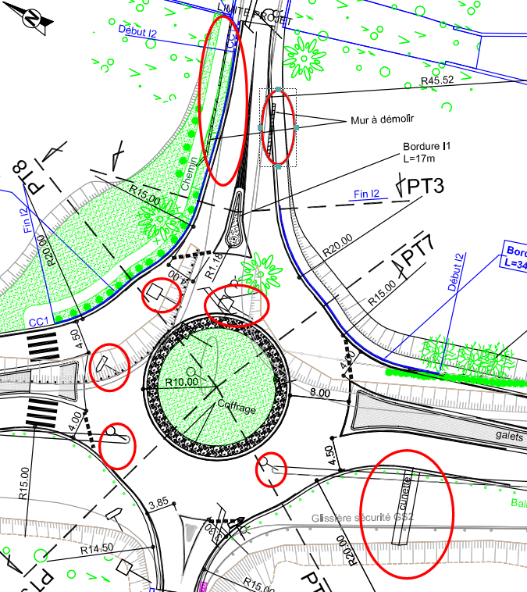
N° PRIX | Référence | DESIGNATION DES TRAVAUX | U | QUANTITE | CALCUL | QUANTITE vérif
4 | 201S5 | NETTOYAGE D'EMPRISE Y COMPRIS DEMOLITION PETITES MACONNERIES | F | 1

5
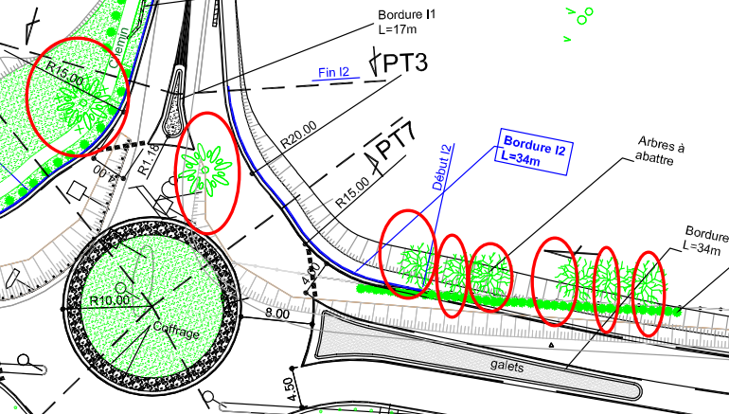
N° PRIX | Référence | DESIGNATION DES TRAVAUX | U | QUANTITE | CALCUL | QUANTITE vérif
5 | 202 | ARRACHAGE OU ABATTAGE ET DESSOUCHAGE D'ARBRES | U | 8 |  | 8

6
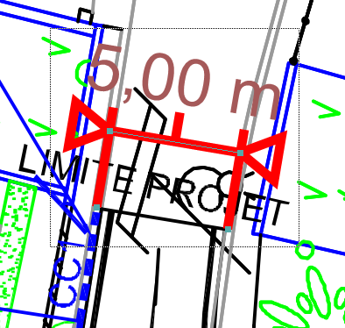
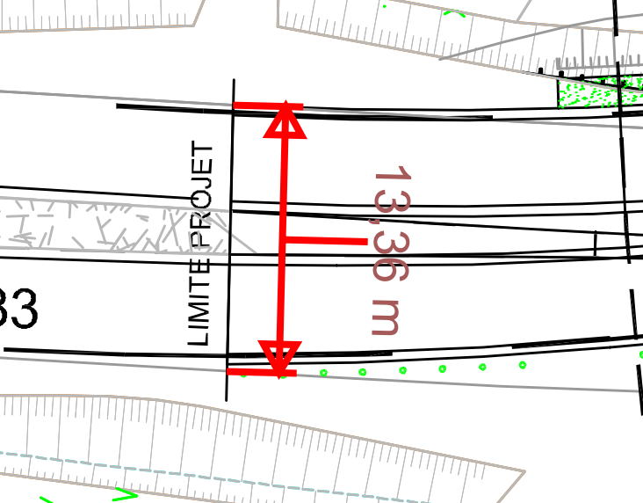
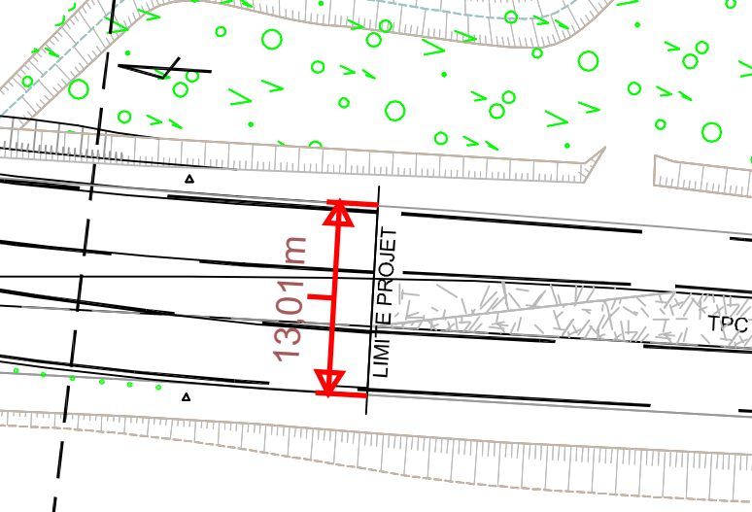
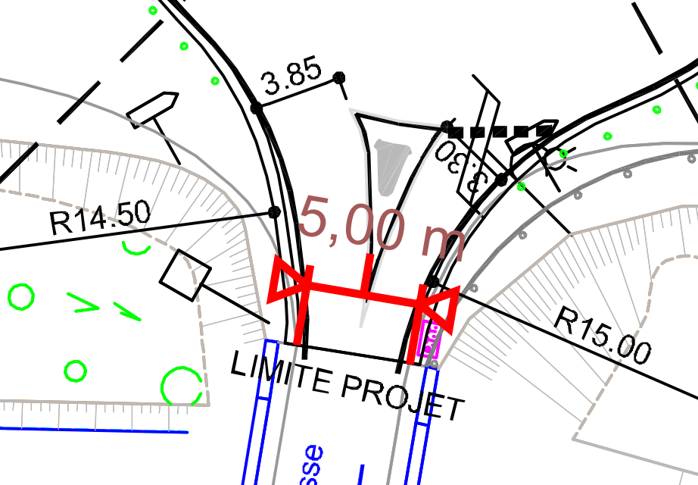
N° PRIX | Référence | DESIGNATION DES TRAVAUX | U | QUANTITE | CALCUL | QUANTITE vérif
6 | 207B | DEMOLITION DECOUPE CHAUSSEE A LA SCIE HYDRAULIQUE ( y compris évacuation des gravats) | M² | 220.00 | (5+5+13,36+13,01+92,44+94,99)*1 | 223.8

7
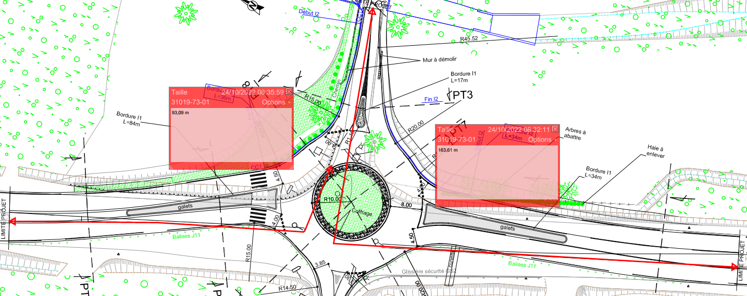
N° PRIX | Référence | DESIGNATION DES TRAVAUX | U | QUANTITE | CALCUL | QUANTITE vérif
7 | 207S1 | SCIAGE DE CHAUSSEE A LA SCIE HYDRAULIQUE | Ml | 300.00 | 5+5+13,36+13,01+92,44+94,99 | 223.8

9
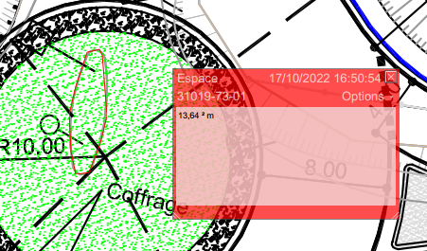
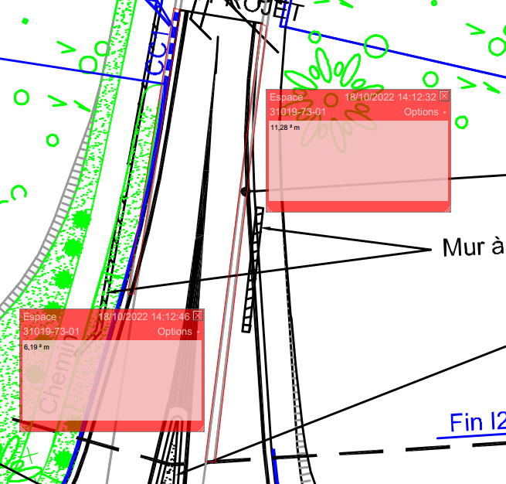
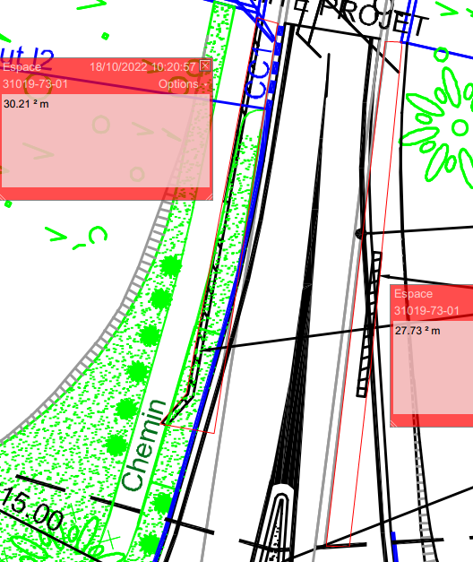
N° PRIX | Référence | DESIGNATION DES TRAVAUX | U | QUANTITE | CALCUL | QUANTITE vérif
9 | 215 | DEMOLITION DE TROTTOIRS OU D'ILOTS | M² | 150.00 | 30,21+27,73+11,28+6,19+144,57+83,93 | 303.91

10
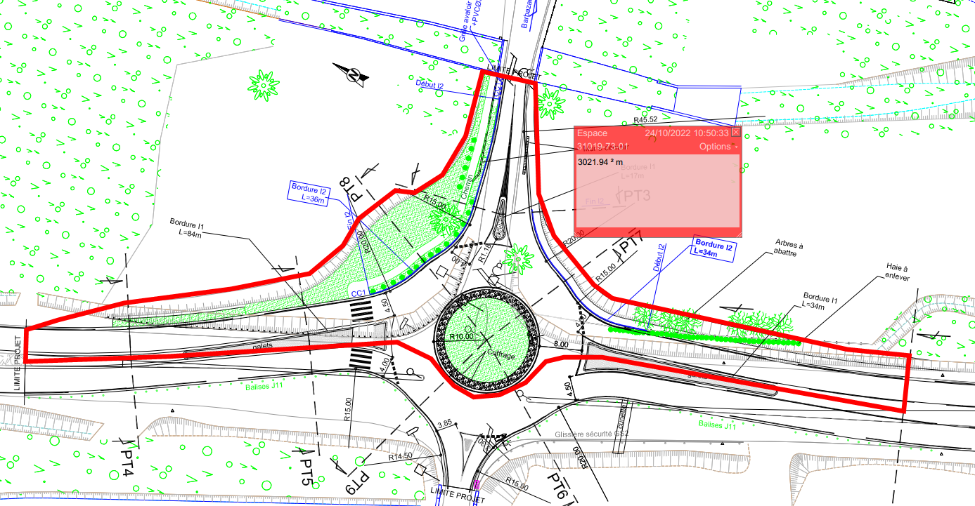
N° PRIX | Référence | DESIGNATION DES TRAVAUX | U | QUANTITE | CALCUL | QUANTITE vérif
10 | 301 | DECAPAGE TERRE VEGETALE | M² | 3,100.00 |  | 3021.94

11
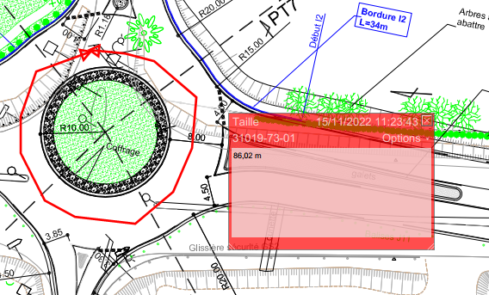
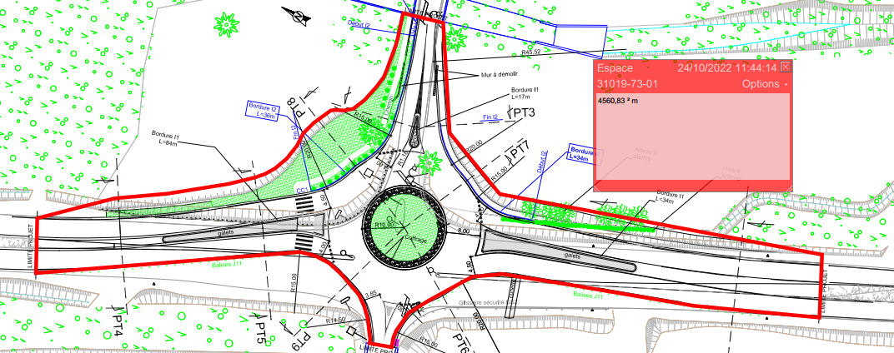
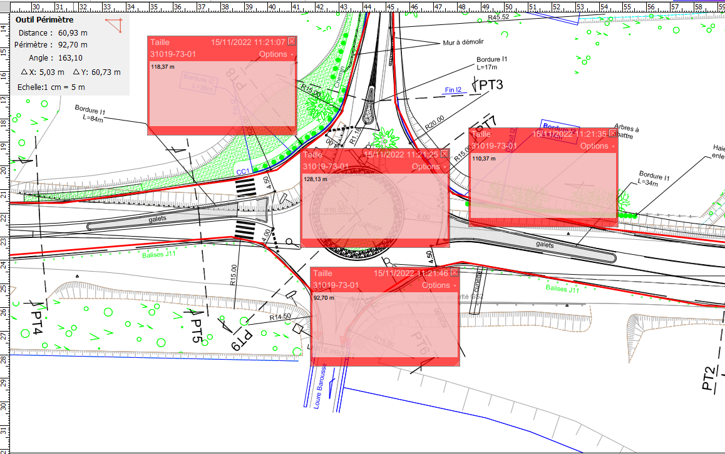
N° PRIX | Référence | DESIGNATION DES TRAVAUX | U | QUANTITE | CALCUL | QUANTITE vérif
11 | 311 | REMBLAIS D'EMPRUNT | M³ | 1,400.00 | 4560,83*0,34 | 1550.6822

12
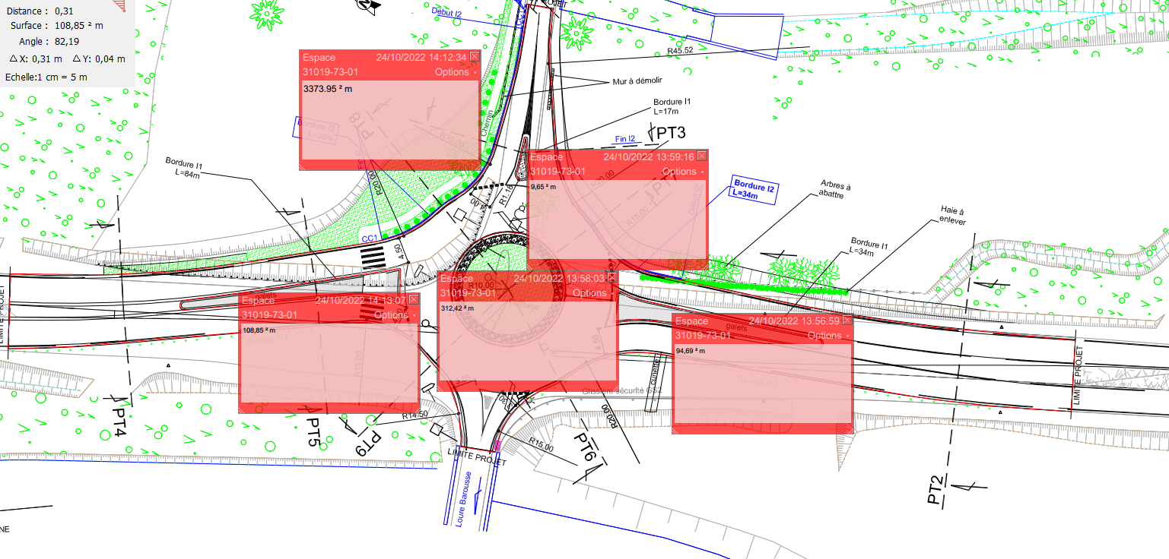
N° PRIX | Référence | DESIGNATION DES TRAVAUX | U | QUANTITE | CALCUL | QUANTITE vérif
12 | 409b | COUCHE DE REPROFILAGE EN GRAVE BITUME CLASSE 2 | T | 300.00 | (3373,95-312,42)*0,04*2,5 | 306.153

16
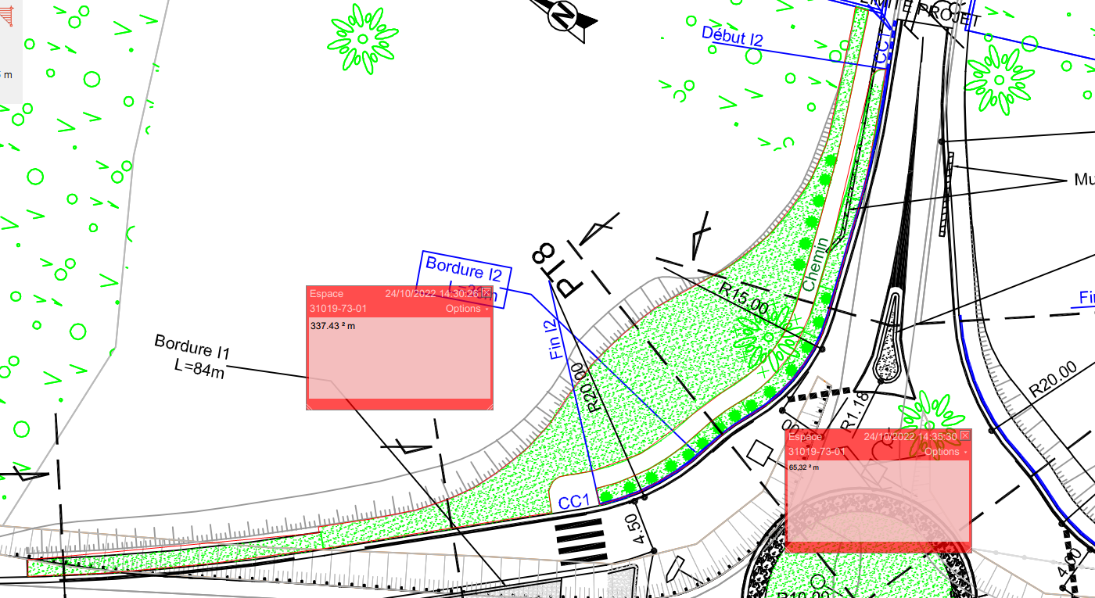
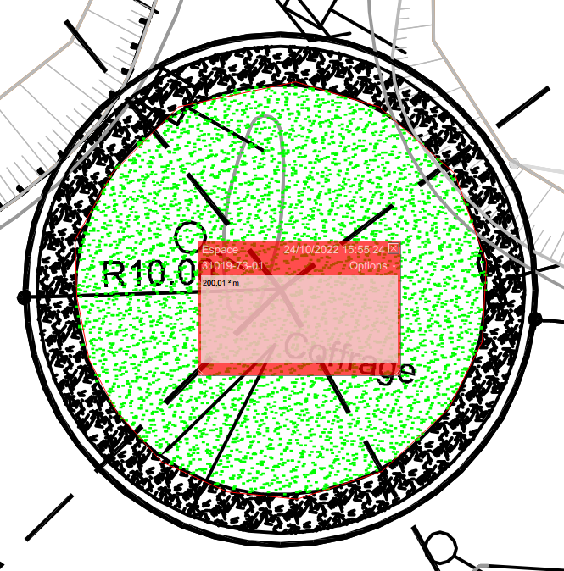
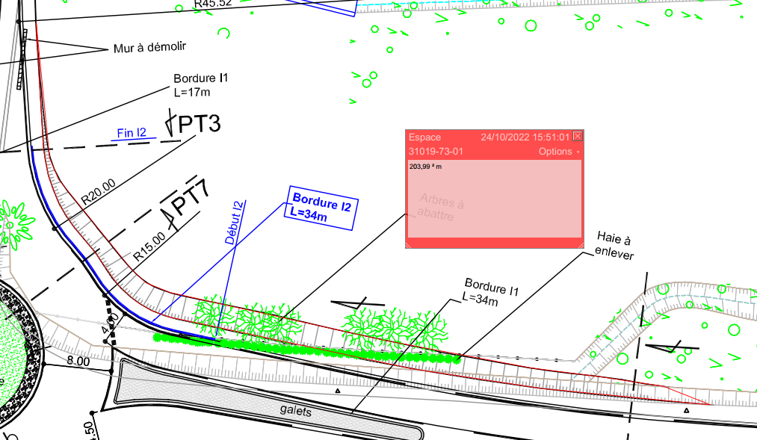
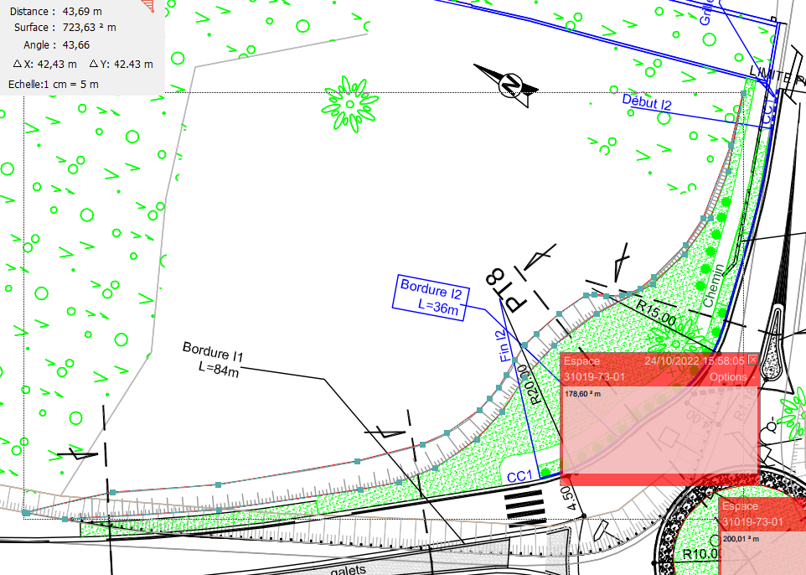
N° PRIX | Référence | DESIGNATION DES TRAVAUX | U | QUANTITE | CALCUL | QUANTITE vérif
16 | 501B | REPRISE DE TERRE VEGETALE SUR DEPOT | M³ | 280.00 | (65,32*0,1)+(337,43*0,25)+(203,99*0,2)+(200,01*0,55)+(178,6*0,2) | 277.413

17
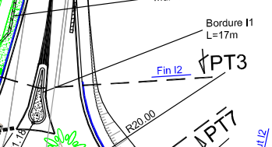
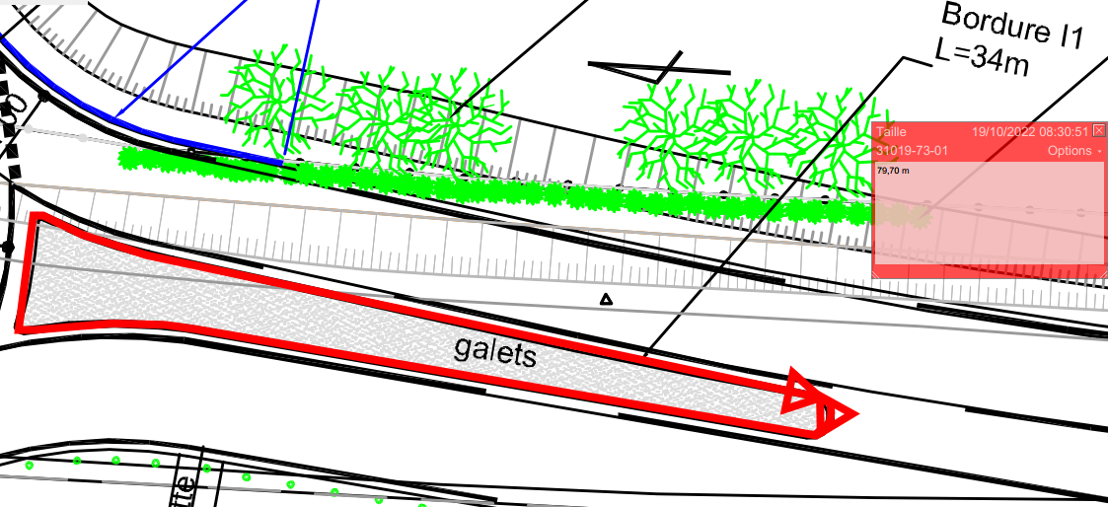
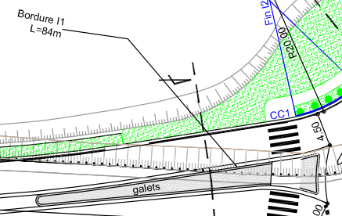
N° PRIX | Référence | DESIGNATION DES TRAVAUX | U | QUANTITE | CALCUL | QUANTITE vérif
17 | 514 | BORDURES D'ILOTS DE TYPE I1 | ML | 200.00 | 17+79,7+84 | 180.7

18
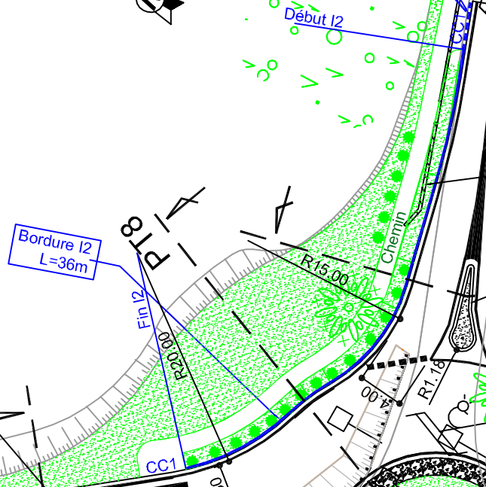
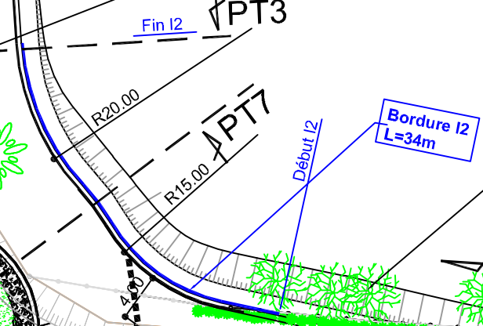
N° PRIX | Référence | DESIGNATION DES TRAVAUX | U | QUANTITE | CALCUL | QUANTITE vérif
18 | 515 | BORDURES D'ILOTS DE TYPE I2 | ML | 70.00 | 36+34 | 70

bordure p2
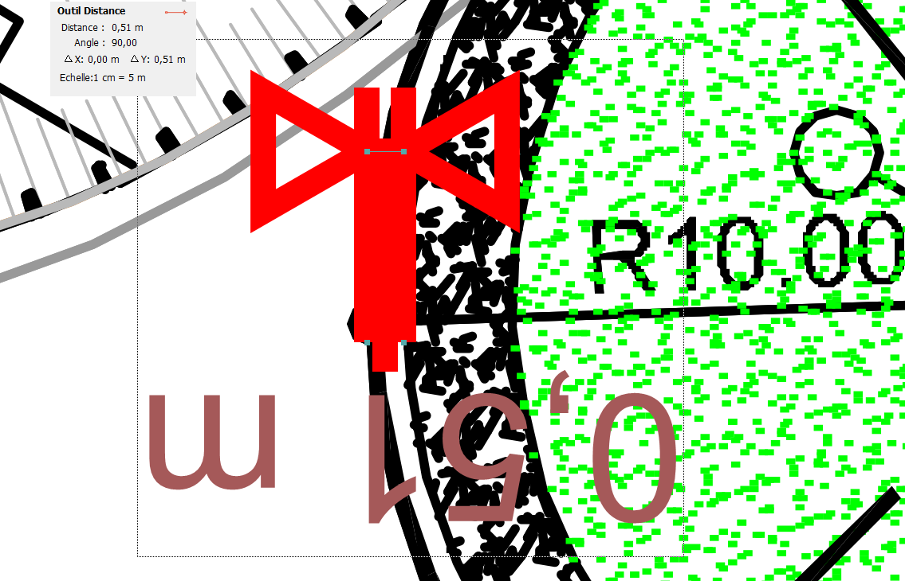
N° PRIX | Référence | DESIGNATION DES TRAVAUX | U | QUANTITE | CALCUL | QUANTITE vérif
18 | 515 | BORDURES P2 pour giratoire | ML |  | longueur d'un cercle = 2*r*pi r=(10-0,51) | 59.6

19
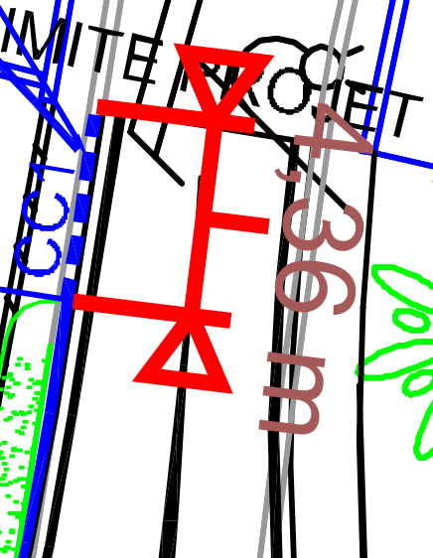
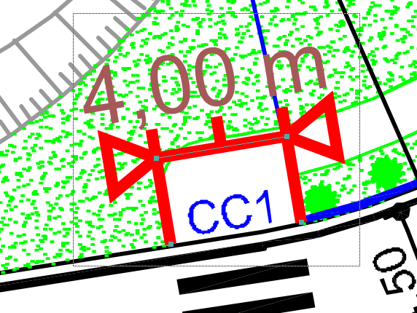
N° PRIX | Référence | DESIGNATION DES TRAVAUX | U | QUANTITE | CALCUL | QUANTITE vérif
19 | 522 | BORDURES CANIVEAUX DE TYPE CC1 | Ml | 10.00 | 4+4,36 | 8.36

20
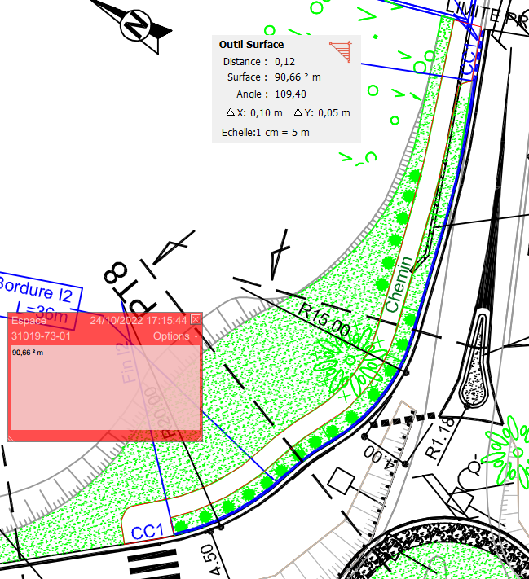
N° PRIX | Référence | DESIGNATION DES TRAVAUX | U | QUANTITE | CALCUL | QUANTITE vérif
20 | 528A | CONFECTION DE TROTTOIR EN GRAVE 0/20 + bi-couche | M² | 110.00 |  | 90.66

21
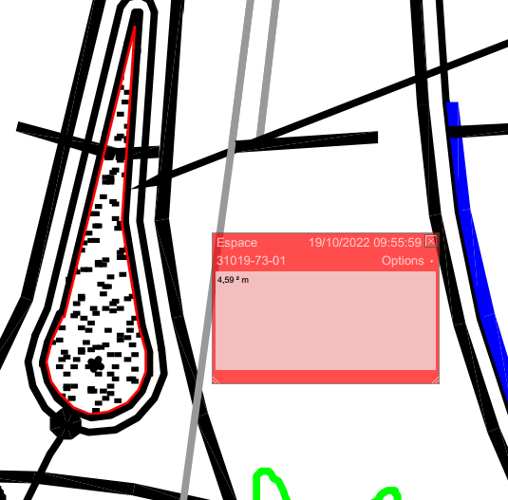
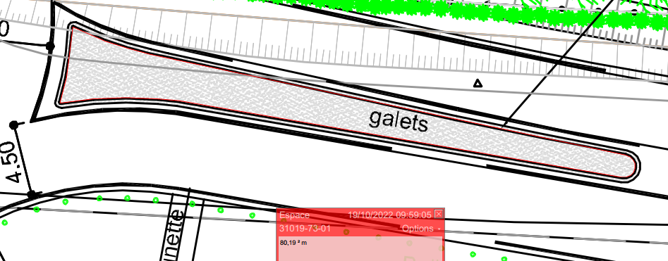
N° PRIX | Référence | DESIGNATION DES TRAVAUX | U | QUANTITE | CALCUL | QUANTITE vérif
21 | 536B | REMPLISSAGE D'ILOTS EN BETON C20/25 | M² | 32.00 | 4,59+51,62+9,4+80,19 | 145.8

22
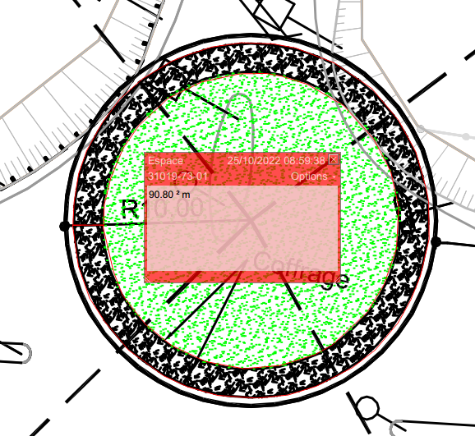
N° PRIX | Référence | DESIGNATION DES TRAVAUX | U | QUANTITE | CALCUL | QUANTITE vérif
22 | 537B | CONFECTION DE SURFACES EN GALETS MACONNES en surlargeur du giratoire | M² | 91.00 |  | 90.8

24
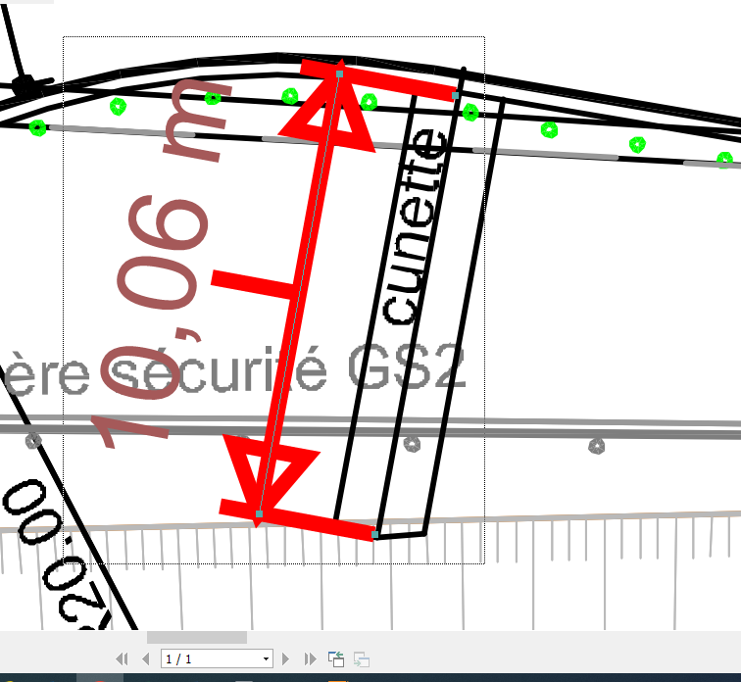
N° PRIX | Référence | DESIGNATION DES TRAVAUX | U | QUANTITE | CALCUL | QUANTITE vérif
24 | 662SE | CONSTRUCTION DE CUNETTE BETONNEE | Ml | 10.00

25
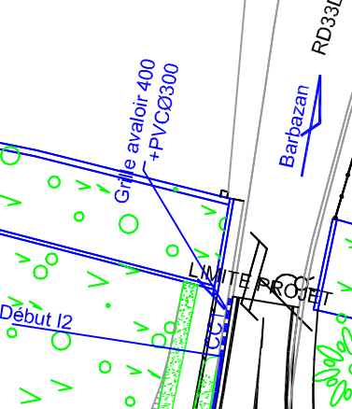
N° PRIX | Référence | DESIGNATION DES TRAVAUX | U | QUANTITE | CALCUL | QUANTITE vérif
25 | 665D | REGARD 40x40 AVEC GRILLE | U | 1.00 |  | 1

27
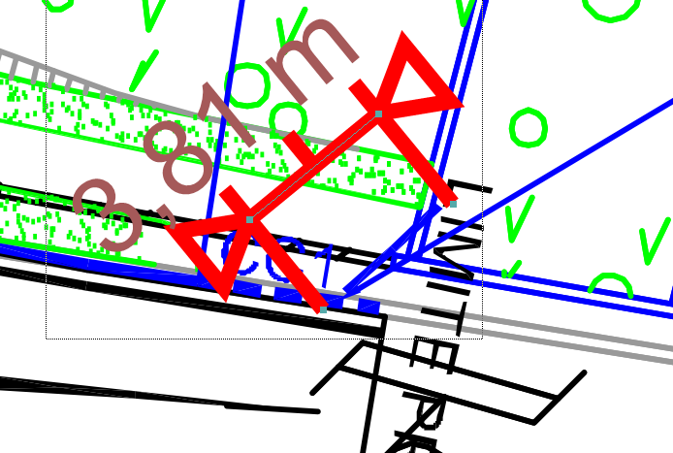
N° PRIX | Référence | DESIGNATION DES TRAVAUX | U | QUANTITE | CALCUL | QUANTITE vérif
27 | 676S | TUYAUX PVC Ø 300 CLASSE 41 (CR4) | Ml | 8.00 |  | 3.81

28
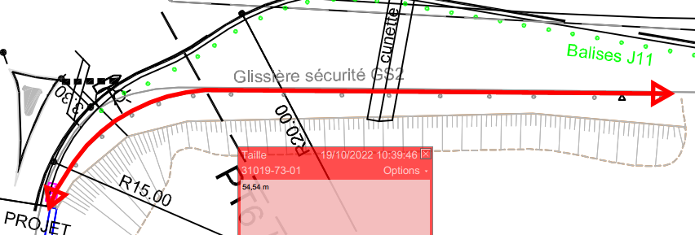
N° PRIX | Référence | DESIGNATION DES TRAVAUX | U | QUANTITE | CALCUL | QUANTITE vérif
28 | 930S | DEPOSE DE GLISSIERES DE SECURITE GS2 | ML | 80.00 |  | 54.54

